正文
序号 | 名称 | 界面 | 按钮 | 替换音效路径 | 替换音效名字
1 | 活动界面 |  | 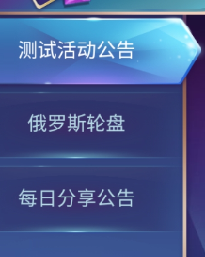 | 通用路径 | 滑动时：无声音 点击时：enterPanelClick
2 |  |  |  | 通用路径 | enterPanelClick
 |  |  |  | 通用路径 | returnLobbyClick

